MO流程 N T 精准化与核心 KCPKDP 执行质量提升
选题立项阶段 | 项目名称 | MO流程 N/T 精准化与核心 KCP/KDP 执行质量提升
 | 负责人 | 曹曦
 | 预估项目周期（X个月） | 2026 年 1 月 - 2026 年 12 月（12 个月，分阶段推进）
 | 背景 （体现影响&价值） | 1、业务影响： MO 流程作为 LTC 核心主流程，承接商机管理与漏斗质量提升双重核心职责，当前存在的 N/T 准确性不足和流程执行质量偏低问题，已形成全链路连锁影响： 前端业务：项目推进效率低下，解决方案与客户需求匹配度不足，标前策略制定仓促，赢丢单缺乏有效经验沉淀，直接导致中标率难以提升； 后端供应链：N（配置清单）不准导致备货品类偏差，3T（开标 / 下单 / 要货时间）不准导致备货节奏失衡，出现 “急需无货、冗余积压” 现象，供应链运营效率低下； 管理决策：漏斗数据失真，无法为业务资源配置、战略规划提供可靠支撑，影响 EBG 整体经营决策科学性。 2、变革价值： 业务层面：通过 N/T 精准化，实现 “需求 - 备货 - 交付” 全链路协同，减少因信息偏差导致的业务损失；通过核心 KCP/KDP 高质量执行，提升项目推进专业性，增强客户满意度与中标竞争力。 运营层面：优化供应链备货效率，降低呆滞库存与急单成本，提升端到端交付能力；通过流程执行标准化，减少重复沟通与返工，释放团队精力聚焦核心业务。 战略层面：夯实漏斗质量基础，为 EBG 战略目标拆解、资源精准投放提供数据支撑，助力业务可持续增长。
 | 支援团队 | 平台管理部、销管 BP 团队、供应链管理部、系统部，IT 部
问题分析阶段 | 现状 （找到问题） | 1、N/T 准确性不足: 现状： 1）输入的配置不准确，随意填配置凑金额，导致预测不准，形成呆滞料和库存 2）时间输入不准，更新不及时，导致备货排产不及时，影响客户交付 3）不质量的商机最后关头调出漏斗，漏斗抖动率大，影响业务决策 问题： 不重视，没方法，缺监管，无考核；以上这些做法给EBG造成很大损失,公司计提扣除的净利润上千万，影响到了每个人的利益 2、流程执行质量低： 现状： 核心 KCP/KDP 执行率：解决方案评审 2%、标前评审 5%、赢丢单复盘 12.5% 执行质量：评审内容不完整、复盘流于形式，无法支撑项目决策 问题： 流程与业务两张皮，没有完全运转起来，有意识和能力问题，也有管理和机制问题，意识上没有重视流程高质量执行的重要性和意义，缺失有效的方法支撑一线落实，没有机制跟踪和管理。
 | 专项目标 | 目标 |  |  |  | 实际达成情况
 |  | 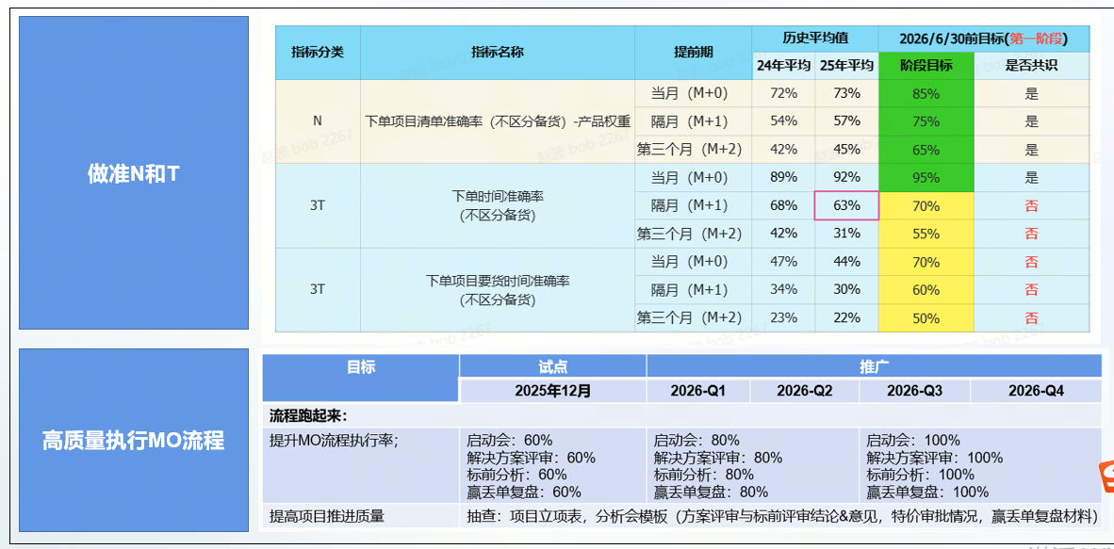
 | 原因分析 （找到根因） | 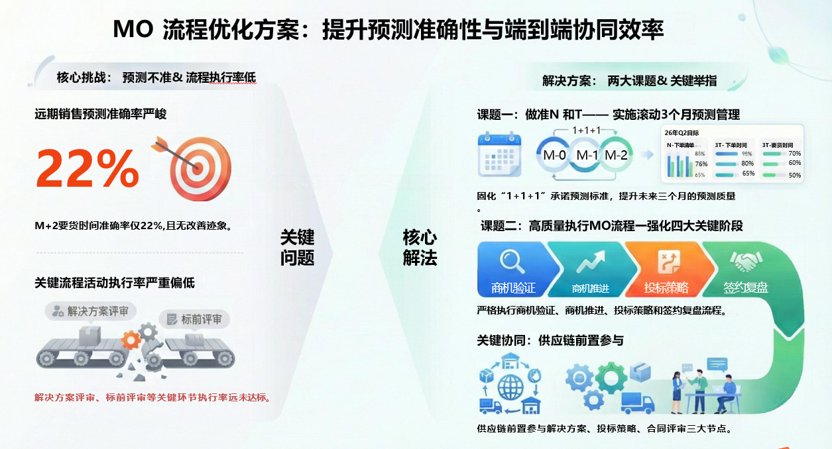 1、N/T 准确性不足的核心根因： 方法层面：3T 估算依赖个人经验，缺乏标准化工具与校准机制；未建立覆盖不同场景的 N/T 估算方法库，销售对客户需求变化的跟踪缺乏有效手段 流程层面：销售预测与渠道下单脱节，时间节点不一致，销售预测流程未完全纳入 M2 周期管理，要货时间未纳入管理，渠道下单时缺乏与销售预测的强制校验机制 协同层面：销售、销管、供应链数据不同步，缺乏定期校准，未建立常态化三方复盘机制，需求变更信息传递滞后，供应链前置参与不足 工具层面：IT 系统未实现 N/T 数据自动校验与提醒，CRM 与 CES 系统数据未打通，缺乏风险预警功能，无法及时识别异常数据。 2、流程执行率与质量偏低的核心根因 意识层面：一线对流程价值认知不足，被动执行，流程宣贯偏重于操作讲解，未充分传递 KCP/KDP 对项目中标率的核心价值 能力层面：解决方案评审、标前评审缺乏标准化工具，一线缺乏统一的评审模板与方法指导，导致评审流于形式，质量难以保障 机制层面：考核与激励绑定不紧密，执行缺乏约束力，流程执行率未充分纳入核心 KPI，奖惩机制不明确，难以调动执行积极性 协同层面：跨部门参与不足，供应链，售后规则植入不深入，解决方案评审、标前评审未强制要求供应链，售后交付部门参与，供应及交付风险未能提前识别 工具层面: IT 系统对流程执行质量的监控不足，系统仅记录执行与否，未对评审内容、复盘深度等质量维度进行有效管控 |  |  |  |  |  |  |  |  | 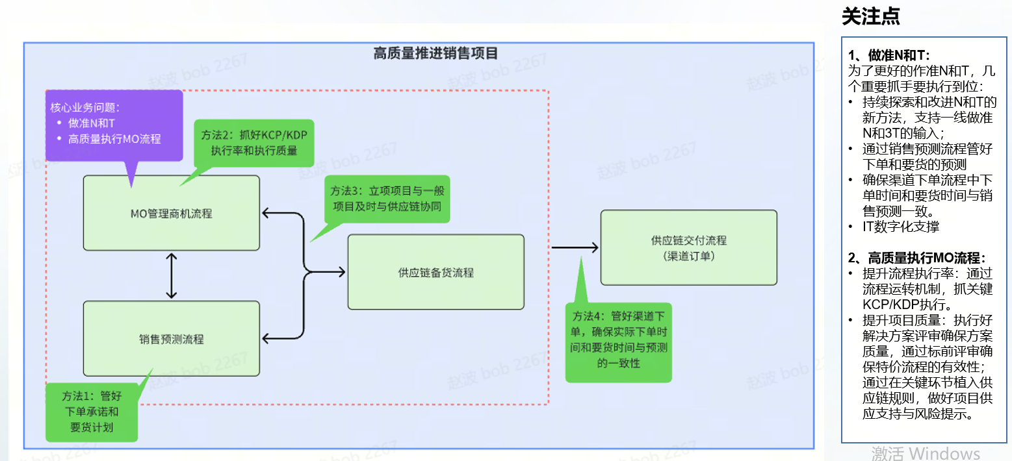
对策落地阶段 | 制定对策 （找到对策） | 对策列表 |  |  |  | 对策进展说明
 |  | 序号 | 对策 | 如何确认对策有效
 |  | 1 | 做准 N 和 T 的核心对策： 对策 1：构建标准化 N/T 管理体系 | 1、建立 N（配置清单）可信度评分标准，按产品类型、客户场景制定分级校验规则； 2、定义 3T 估算方法和质量要求，覆盖不同行业、项目类型的时间估算模型，配套案例库与工具模板； 3、建立 N/T 数据动态刷新机制，要求销售在客户需求变更、项目里程碑节点时及时更新系统数据。 |  | 部分对策已经在一期试点期间完成，比如：N配置清单评分标准，刷新原则，3T的定义与估算方法等；需要在原有方法基础之上探索新的解法，精进N和T的管理。
 |  | 2 | 做准 N 和 T 的核心对策： 对策 2：优化销售预测与渠道协同流程 | 1、完善滚动三个月承诺预测机制，将 下单时间和要货时间的M0，M1，M2 周期纳入正式管理，明确各阶段预测标准与责任分工； 2、建立销售预测与渠道下单的强制校验流程，CES 系统下单时自动关联 CRM 中的预测时间，销管介入对非预测订单及高风向项目进行管控； 3、每月组织销售、销管、供应链三方复盘会，校准 N/T 数据，识别异常项目并制定干预措施。
 |  | 3 | 做准 N 和 T 的核心对策： 对策 3：强化 IT 数字化支撑能力 | 1、打通 CRM 与 CES 系统数据，实现 N/T 数据自动同步与一致性校验； 2、在 CRM 系统中增加 N/T 风险预警功能，对超期未更新、数据异常项目自动提醒销售与区域经理； 3、开发 N/T 准确率数据看板，支持区域、项目类型等多维度分析，实时监控改善进度。 4、优化分批要货功能
 |  | 4 | 提升流程运行质量核心对策： 对策1：贯彻执行机制保障 | ・建议将核心 KCP 执行率纳入 KPI ・建立 “周晾晒、月复盘、季考核” 机制 ・精进/编制标准化操作手册
 |  | 5 | 提升流程运行质量核心对策： 对策2：加强跨部门协同 | ・设定协同节点：解决方案评审、投标策略、合同评审必须含供应链角色，售后及服务角色等 ・建立风险升级机制：高风险项目由 BG 总经理与供应链联合决策
 | 项目计划 | 序号 | 达成路径分解 | 详细计划 | 计划完成时间 | 实际完成时间 | 负责人 | 事项状态 | 进展状态 | 进展说明
 |  | 1 | 通过业务数据分析发现流程中存在的问题并找到方案
 |  | 1.1 | 分析MO流程、销售预测流程、和渠道下单流程，梳理关键活动，找出问题并分析根因 |  | 2025-11-26 | 2025-11-26 | 赵波 | Closed | 正常
 |  | 1.2 | 针对问题根因设计对策和解决方案 |  | 2025-11-26 | 2025-11-26 | 赵波 | Closed | 正常
 |  | 1.3 | 项目组对齐问题、根因及举措 |  | 2025-12-04 | 2025-12-04 | 赵波 | Closed | 正常 | 周例会拉齐并达成共识
 |  | 1.4 | 要货时间准确性判断标准确定和共识-BI看板 |  | 2025-11-28 | 2025-11-28 | 张璐琦，吴志伟、张萌 | Closed | 正常 | 达成共识，按照15天偏离来计算和判断要货时间准确性
 |  | 1.5 | 销售预测流程管理决策,要求到货时间管起来,M-2管起来;决策是否管理,具体管理办法和流程 |  | 2025-11-28 | 2025-11-28 | 李冰，张萌 | Closed | 正常 | 决定通过销售预测流程把下单和要货都管起来，并已经输出第一版管理流程和机制：滚动3个月预测管理机制-市场线版本
 |  | 1.6 | N的准确率：组织做的好的和做的不好的区域进行经验分享和问题复盘分析。 |  | 2025-12-14 |  | 蔡聪 | Closed | 正常 | 与韩庆进的复盘工作合并安排进行
 |  | 1.7 | 3T准确率：组织做的好的和做的不好的区域进行经验分享和问题复盘分析。 开标时间准确率复盘-张萌/许佳乐 下单时间准确率可以分享销售隔月预测复盘结果 要货时间准确率复盘可以做完行动项以后再看--张萌，璐琦一起核对，上BI看板对齐取值，看板建立后，第一时间对齐指标达成率，同步专项组； | 开标和下单复盘张萌提供北区报告开标准确率复盘-北区 ，许佳乐提供南区南区平台管理部开标管理成效下单时间准确率复盘，张萌提供EBG9-11月隔月预测复盘异常分析BI看板需求已经沟通并对齐 | 2025-12-14 | 2025-12-11 | 陈涌晖 | Closed | 正常 | 开标和下单复盘张萌提供北区报告开标准确率复盘-北区 ，许佳乐提供南区南区平台管理部开标管理成效下单时间准确率复盘张萌提供EBG9-11月隔月预测复盘异常分析BI看板需求已经沟通并对齐
 |  | 1.8 | 把T的良品条件进一步精进 |  | 2025-12-31 |  | 沙书立，翁石强 |  |  | 针对特殊项目EPC等进行进一步深度分析，看看这类特殊项目是否存在普遍问题可以供项目组参考。 关注过程的管控，进一步精进T的良品条件
 |  | 1.9 | 推动销售预测流程的评审和发布；组织区域培训新流程 |  | 2025-12-12 | 2025-12-12 | 陈涌晖 李冰 张萌 | Closed | 正常 | 全部区域发布执行 12月12日针对区域经理，技术经理和销管的培训
 |  | 1.10 | 销售行为管理： 1、输入准确的N和3T，项目推进过程中如信息发生变化及时校准后更新CRM。 2、强化销售与商务订单管理部门及渠道的商务下单部门沟通协同，确保渠道下单时填写的要求发货时间和销售预测的要求到货时间逻辑一致。IT上线前这个是准确率改善的关键。（IT上线后，CRM要求到货时间需要同步关联CES渠道推荐客期） | 销售预测流程中，销管BP协同销售做好CRM中下单时间和要货时间的及时更新。 销管BP管理CES渠道下单过程中的下单要货时间沟通和管理。（目前商务正在做这个沟通，只针对金额大于100W的项目沟通供应链交付问题，没有结合项目情况沟通） | 2025-12-12 | 2025-12-12 | 陈涌晖 | Closed | 正常 | 建议： 销售预测流程中，销管BP协同销售做好CRM中下单时间和要货时间的及时更新。 销管BP管理CES渠道下单过程中的下单要货时间沟通和管理。（目前商务正在做这个沟通，只针对金额大于100W的项目沟通供应链交付问题，没有结合项目情况沟通）
 |  | 1.11 | 分别针对N和T准确率11月份的数据进行具体项目细节分析，找出问题，分析根因，提供解决思路和建议，进行项目组内分享； |  | 2025-12-11 |  | 韩庆进，吴志伟 | Tracking | 延迟 | 正在整理复盘中，下周例会同步 12月18日：老韩针对N进行了复盘：11月下单项目清单复盘针对3T志伟延期复盘
 |  | 2 | 启动并验证流程
 |  | 2.1 | 12月开始按照新的预测流程开展相关工作 |  | 2025-12-30 |  | 张萌 | Tracking | 正常 | 12月8日对试点区域进行了宣贯 计划12月12日对全部区域进行宣贯和流程工作启动 12月16日：完成了区域的宣发和BI看板的搭建 12月18日：销管BP持续宣贯和执行流程
 |  | 2.2 | MO流程植入供应链协同规则,推动试点区域运行,同时迭代优化现有流程 | 2025-11-28：确定了试点范围和方案，待目标共识后推进区域宣贯和开始试点工作。 12月8日组织了试点区域的启动会进行目标拉通和行动项宣贯。 | 2025-12-29 |  | 曹曦 | Tracking | 正常 | 2025-11-28：确定了试点范围和方案，待目标共识后推进区域宣贯和开始试点工作。 12月8日组织了试点区域的启动会进行目标拉通和行动项宣贯。 12月12日安排了针对所有区域的宣贯沟通会 MO流程组跟区域进行持续宣贯
 |  | 3 | IT赋能
 |  | 3.1 | IT方案跟进：针对下单和要货时间IT优化方案共识,包括:前端产品方案配置中显示SLA;分批要货方案优化;CES渠道要货时间与推荐客期管理; |  | 2025-11-28 | 2025-11-28 | 张璐琦 | Closed | 正常 | 璐琦跟进了IT方案和需求，仍需要与相关业务部门确认影响和有效性之后来制定具体的推进计划。
 |  | 3.2 | IT方案行动计划并推动上线: 供应链SLA进配置器和CRM 渠道CES推荐客期方案(需要与商务部门对齐并适配新流程) |  | 2025-12-11 | 2025-08-31 | 张璐琦，淑娟 | Tracking | 正常 | 目前已经涉及出客期方案，需要和市场进行评审。待业务方案评审通过后，启动IT方案的开发； IT上线前，销售与渠道沟通好下单时间和要货时间 目前供应链CES推荐客期方案会将要求到货日期计算成要求发货日期同步到CES系统 12月25日继续跟进
 |  | 3.3 | 分批要货功能优化-下单/要货时间有问题-何青 尹小英 吴志伟 分批要货功能优化-分批清单呈现未关联具体产品、数量，只有总金额和对应产品线的总金额-张萌 立欢 韩庆进 分批要货功能优化-操作繁琐，影响效率及取值 |  | 2025-12-12 | 2025-09-11 | 张璐琦，淑娟 | Closed | 正常 | 对IT方案进行了拉通，需要评估IT方案上线时间；在IT上线前，过渡解决方案是供应链继续与前端销售进行分批备货的沟通，通过销售预测的复盘会议进行问题反馈和推动 分批预测功能上当前批次要求发货日期
 |  | 3.4 | 组织CES IT方案评审;探讨销管BP管理下单和要货时间的 |  | 2025-12-18 |  | 张璐琦，淑娟 | Tracking | 正常 | 无法在CES下单流程上加入销管BP管理的功能；考虑在订单申请流程中加入相关审批和管控（ECP）； 12月25日
 |  | 4 | 推广执行，稽核监控
 |  | 4.1 | 全员宣贯:做准N和T；高质量运行MO流程 | 12月12日安排了针对所有区域的宣贯沟通会 | 2025-12-12 | 2025-12-12 | 曹曦、赵波、张萌 | Closed | 正常

对策落地阶段 | 项目不达标说明 | 情况1：对比里程碑设定的进度目标，正常or延迟；延期说明：原因是什么？如何追回目标？还是申请变更目标？ 情况2：对比设定的专项目标，达成or未达成；未达成说明：原因是什么？如何追回目标？还是申请变更目标？

 |  |  |  |  |  |  |  |  |  | 学浪

